RelatorioCapacidadeAcabamento
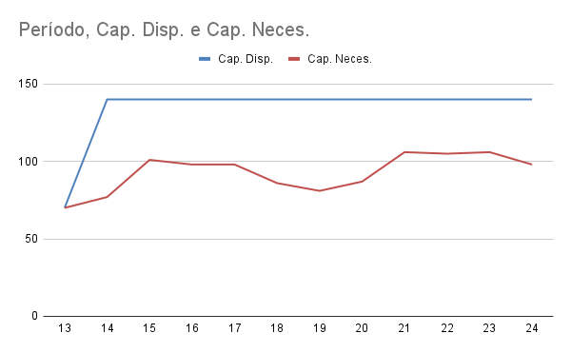
Grupo 3
Período | Cap. Disp. | Cap. Neces. | Cap. Colméia | Cap. Piquet | Cap. Maxim | Cap. Setup | Cap. Produt. | Validação
13 | 70 | 70 | 16 | 15 | 25 | 6 | 8 | SIM
14 | 140 | 77 | 15 | 16 | 31 | 6 | 9 | SIM
15 | 140 | 101 | 20 | 20 | 41 | 8 | 12 | SIM
16 | 140 | 98 | 19 | 17 | 42 | 8 | 12 | SIM
17 | 140 | 98 | 19 | 17 | 42 | 8 | 12 | SIM
18 | 140 | 86 | 15 | 16 | 38 | 7 | 10 | SIM
19 | 140 | 81 | 17 | 15 | 33 | 6 | 10 | SIM
20 | 140 | 87 | 15 | 14 | 41 | 7 | 10 | SIM
21 | 140 | 106 | 18 | 16 | 51 | 8 | 13 | SIM
22 | 140 | 105 | 17 | 12 | 55 | 8 | 13 | SIM
23 | 140 | 106 | 17 | 13 | 55 | 8 | 13 | SIM
24 | 140 | 98 | 18 | 12 | 48 | 8 | 12 | SIM

